3.2
CASPER PRO DİZÜSTÜ BİLGİSAYAR - CAD.PRO.NB504
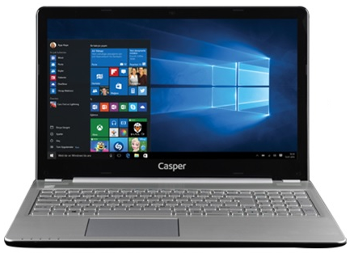 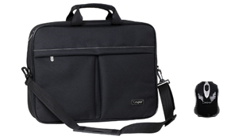
İşlemci | 7.NESİL İ7-7500U İŞLEMCİ (2.70 GHZ, TURBO BOOST TEKNOLOJİSİ İLE 3.50 GHZ, 4 MB CACHE)
Bellek | 8 GB BELLEK
Harddisk | 1TB HDD SATA
Optik Sürücü | DVD+RW DUAL
Ekran Boyutu | 15.6"
Ekran Kartı | 4 GB HARİCİ EKRAN KARTI
Ekran Çözünürlüğü | 1920 X 1080
Network | 802.11 b/g/n
Klavye | TÜRKÇE KLAVYE + TOUCHPAD
Mouse | CASPER MOUSE
Ağırlık | ~2300gr
Pil | 4 CELL
İşletim Sistemi | WINDOWS 10 PROFESSIONAL
Kamera | 1 MP HD WEB KAMERA
Diğer teknik özellikler | BLUETOOTH, WIFI, CASPER ÇANTA, CASPER MOUSE, 2XUSB 2.0, 2XUSB 3.0, 1XVGA, 1X RJ45, 1X HDMI
Peşin Fiyatı | 1.379.-USD + KDV

